Sheet1
シナリオテストにて網羅すべきルートを記載する

画面一覧
スケジュール画面（初期表示）・・・① | 予定画面・・・②

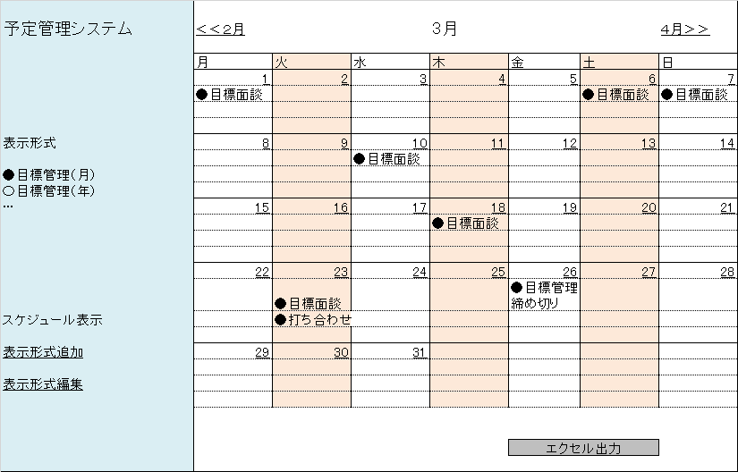
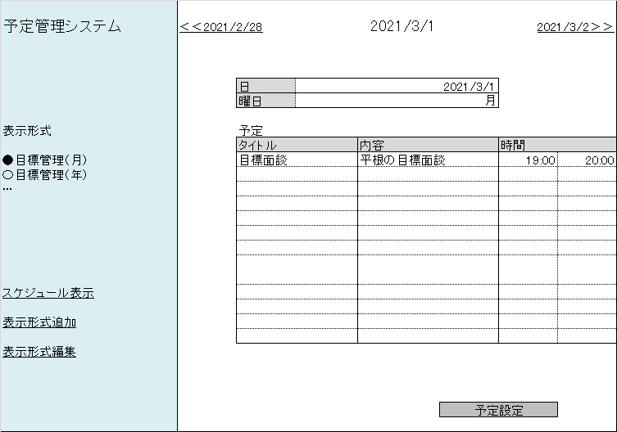

スケジュール画面（遷移後）・・・③ | 表示形式追加画面・・・④ | 表示形式編集画面・・・⑤

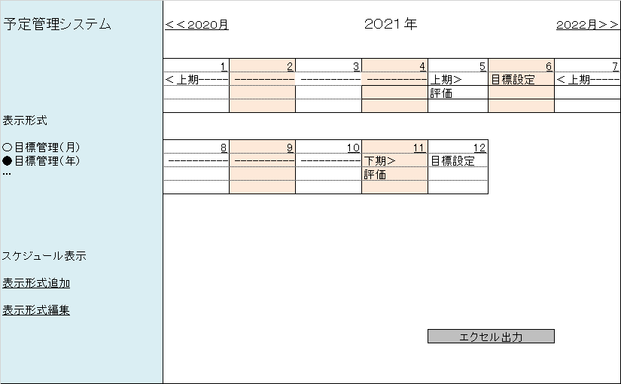
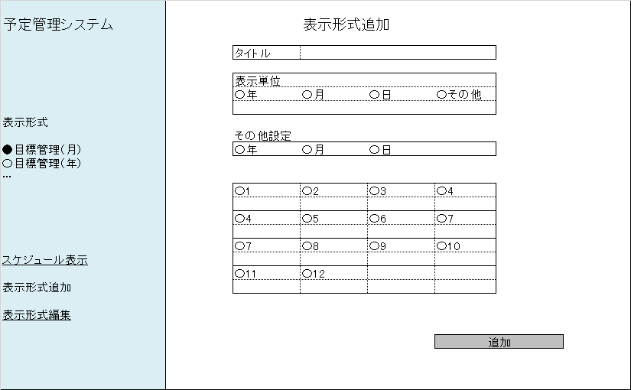
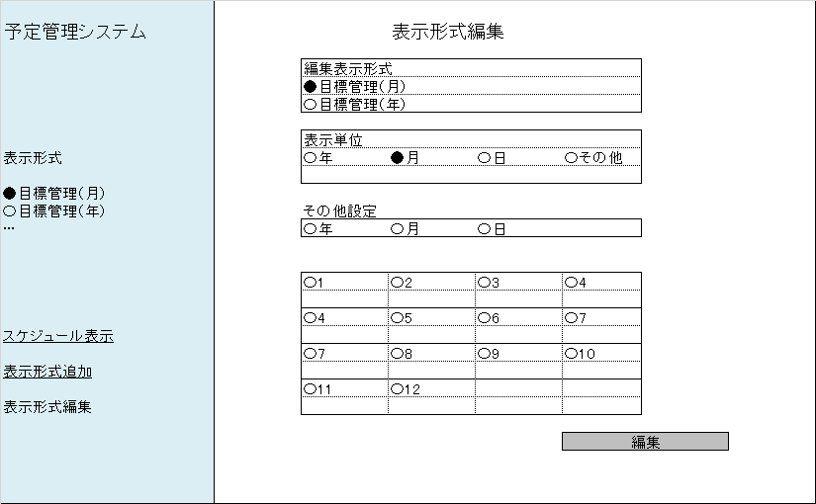

必要ルート
＜1＞予定の追加確認
遷移順:①⇒②⇒①

＜2＞遷移後スケジュール画面にて予定の追加確認
遷移順:①⇒③⇒②⇒③

＜3＞表示形式追加確認
遷移順:①⇒④⇒①⇒追加した表示形式を押下

＜4＞表示形式編集確認
遷移順:①⇒⑤⇒①⇒編集した表示形式を押下

＜5＞表示形式追加後、編集確認
遷移順:①⇒④⇒①⇒⑤⇒①⇒編集した表示形式を押下

※スケジュール画面で終わるものについては、エクセル出力まで確認すること
※各ルート、表示単位のバリエーションを網羅すること

